关系图
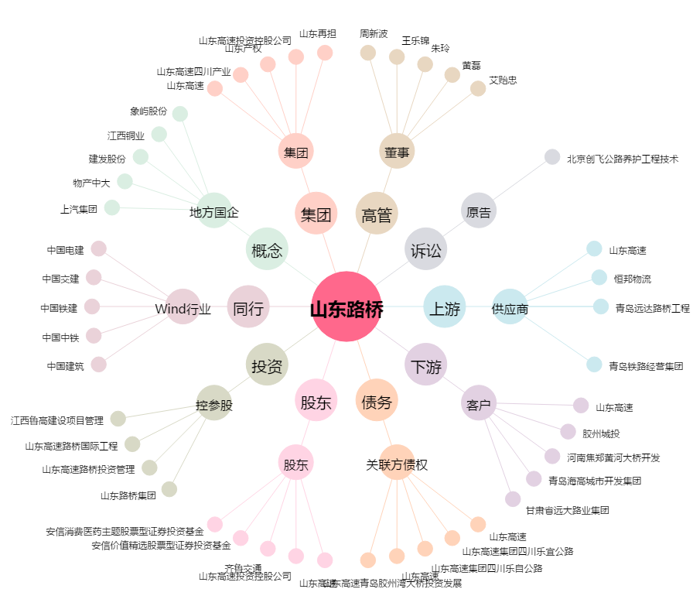
山东路桥[000498.SZ] - 关系概览图

